Zusammenfassung
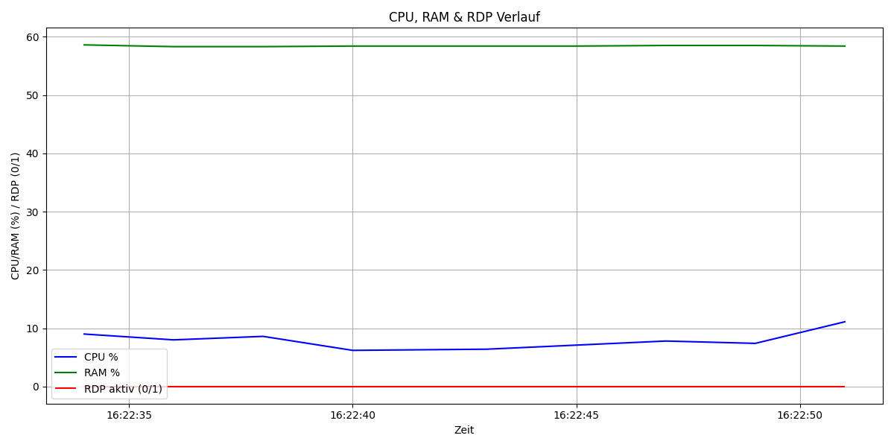
Metrik | Wert | Anteil (%)
Gesamtdauer (s) | 17 | 100
CPU über 20% | 0 | 0
RAM über 50% | 17 | 100
RDP aktiv | 0 | 0

